Sheet1
 | Программа 1 | Программа 2
2 | 1.069045 | 1.054157
4 | 0.611266 | 0.595953
6 | 0.480657 | 0.495365
8 | 0.431124 | 0.425039
10 | 0.347418 | 0.346149
12 | 0.357647 | 0.346717
Кол-во потоков | Обозначение программы | Время выполнения, с | Коэффициент ускорения, R | Коэффициент эффективности, E
1 | 0 | 2.209629 | - | -
2 | 1 | 1.069045 | 2.0669 | 1.0335
 | 2 | 1.054157 | 2.0961 | 1.0481
4 | 1 | 0.611266 | 3.6148 | 0.9037
 | 2 | 0.595953 | 3.7077 | 0.9269
6 | 1 | 0.480657 | 4.5971 | 0.7662
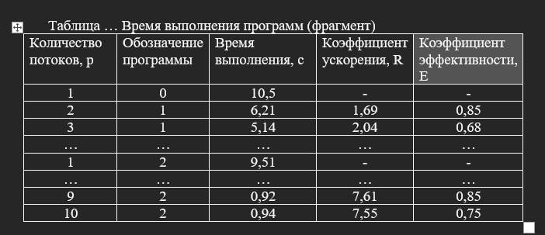
 | 2 | 0.495365 | 4.4606 | 0.7434
8 | 1 | 0.431124 | 5.1253 | 0.0539
 | 2 | 0.425039 | 5.1987 | 0.0531
10 | 1 | 0.347418 | 6.3601 | 0.6360
 | 2 | 0.346149 | 6.3835 | 0.6383
 | Программа 1 | Программа 2
2 | 2.0669 | 2.0961
4 | 3.6148 | 3.7077
6 | 4.5971 | 4.4606
8 | 5.1253 | 5.1987
10 | 6.3601 | 6.3835
12 | 6.1782 | 6.3730
12 | 1 | 0.357647 | 6.1782 | 0.0298
 | 2 | 0.346717 | 6.3730 | 0.0289

 | Программа 1 | Программа 2
2 | 1.0335 | 1.0481
4 | 0.9037 | 0.9269
6 | 0.7662 | 0.7434
8 | 0.0539 | 0.0531
10 | 0.6360 | 0.6383
12 | 0.0298 | 0.0289

